과제 2
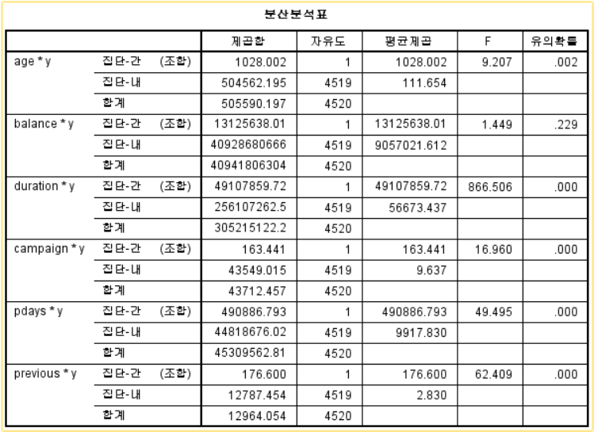

F 통계량 값이 9.207, 유의확률은 0.002이므로 유의수준 0.05에서 [y집단]별 [age]는 통계적으로 유의한 차이가 있다고 할 수 있다.
F 통계량 값이 1.449, 유의확률은 0.229이므로 유의수준 0.05에서 [y집단]별 [balance]는 통계적으로 유의한 차이가 없다고 할 수 있다.
F 통계량 값이 866.506, 유의확률은 0.000이므로 유의수준 0.05에서 [y집단]별 [duration]은 통계적으로 유의한 차이가 있다고 할 수 있다.
F 통계량 값이 16.96, 유의확률은 0.000이므로 유의수준 0.05에서 [y집단]별 [campaign]은 통계적으로 유의한 차이가 있다고 할 수 있다.
F 통계량 값이 49.495, 유의확률은 0.000이므로 유의수준 0.05에서 [y집단]별 [pdays]은 통계적으로 유의한 차이가 있다고 할 수 있다.
F 통계량 값이 62.409, 유의확률은 0.000이므로 유의수준 0.05에서 [y집단]별 [previous]는 통계적으로 유의한 차이가 있다고 할 수 있다.

